Sheet1
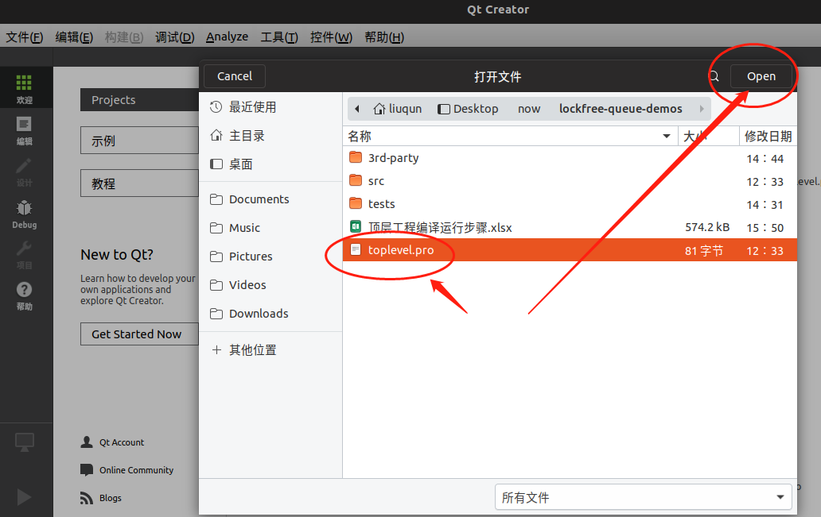
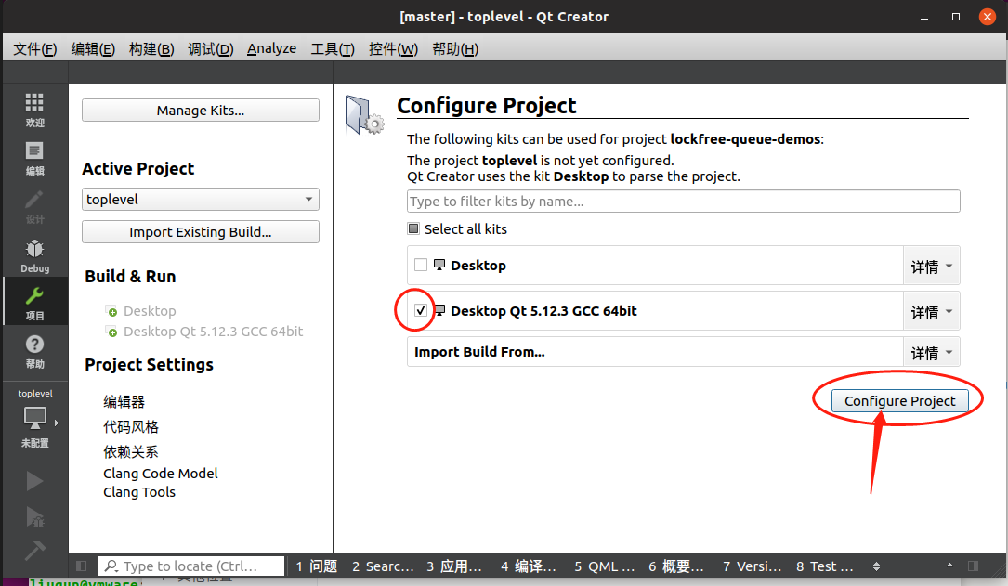
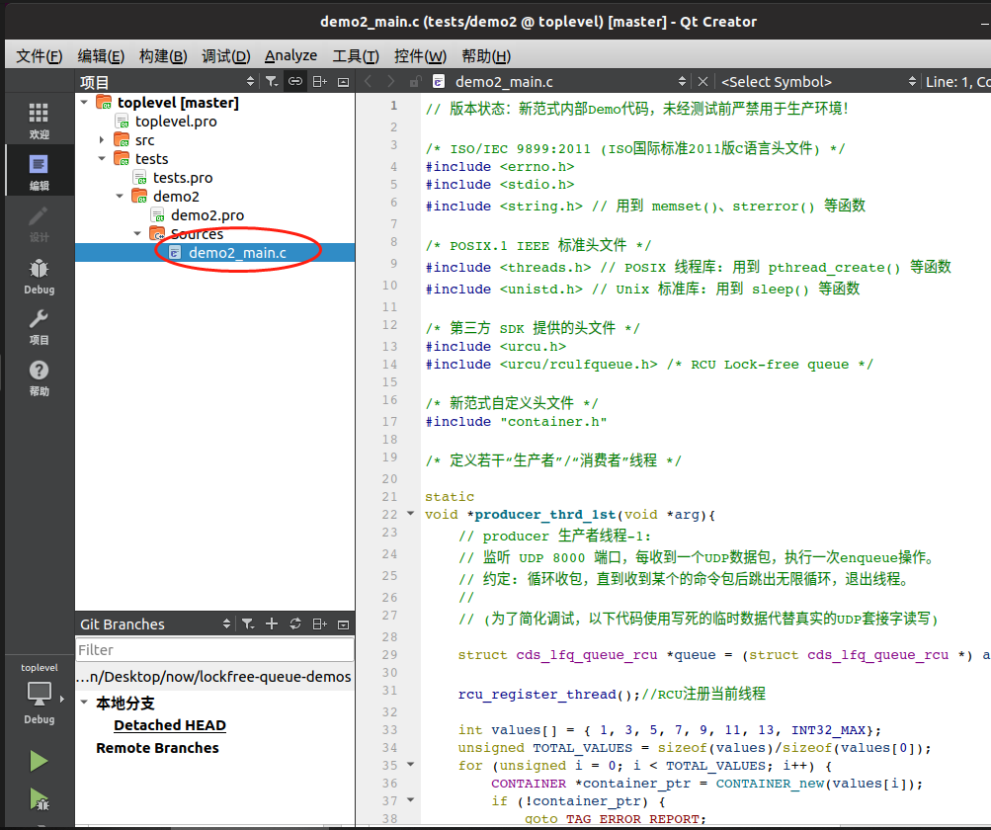
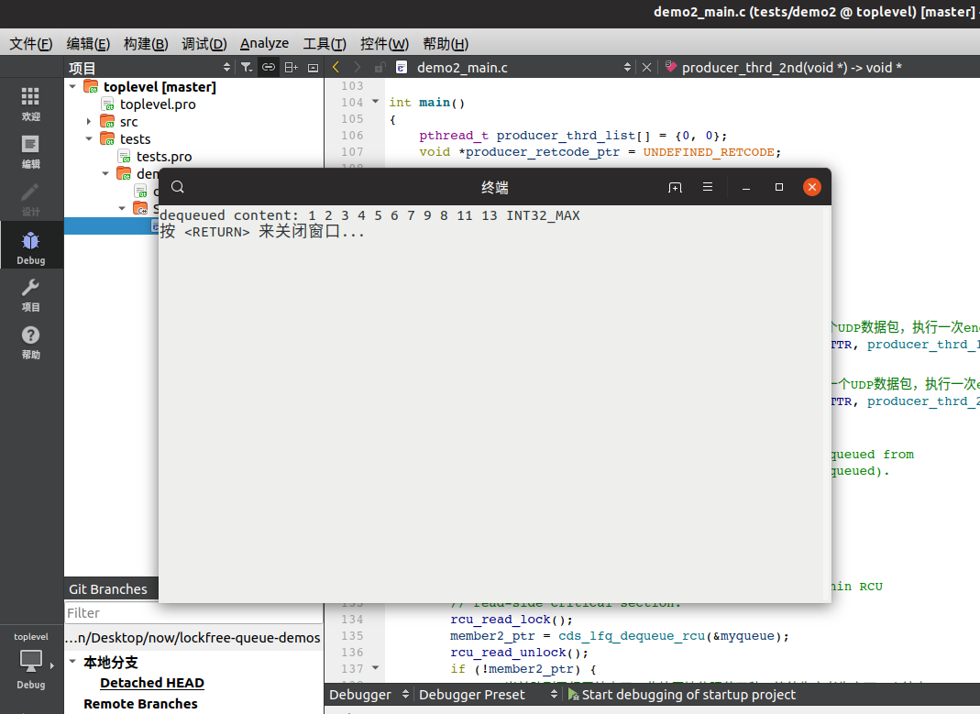
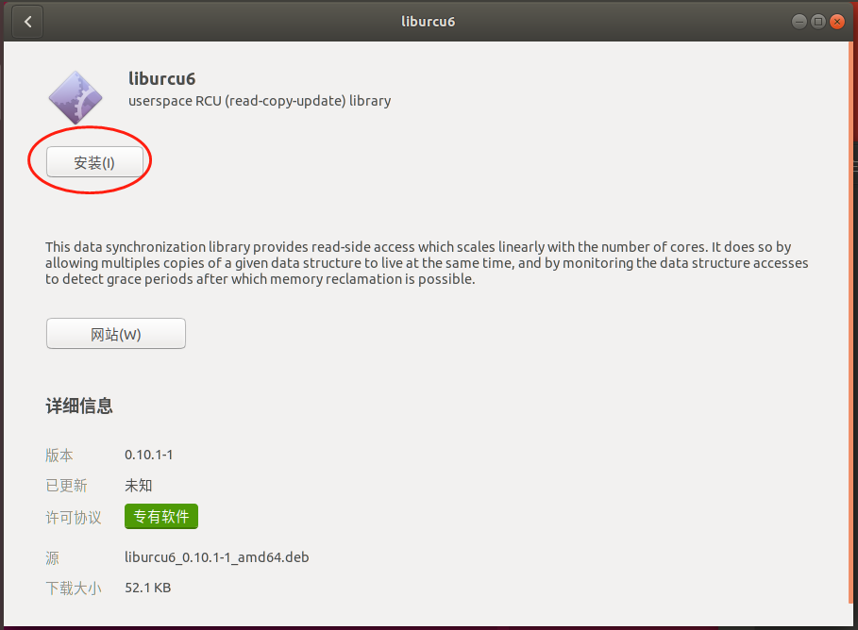

编译说明
一、准备工作：
如图1-图3所示在Ubuntu 18.04系统安装中依赖的deb包。
二、打开Qt工程
使用QtCreator打开顶层工程文件, 选择X86_64位编译器套件点击右下角configure 按钮完成配置，如左图所示
三、进入Debug调试模式
运行test/demo2/目录下的主程序demo2_main.c

